手順
ファイル構成管理手順書

【作業概要説明】
本手順は、リリースで確定した構成管理対象ファイルをGitHubで管理する手順である。
構成管理対象は、基盤範疇となるパラメータシート、設計書および付属する別紙とする。
例として、対象ファイルを「HinemosUtility_6.2.b_Job_JP（開発_横浜）.xlsm」として、同ファイルを更新後にリモートリポジトリとなるGitHubにpushする手順を示す。
※各ブランチ間でのマージについては一概に手順書化は難しい為、アーキテクチャ方針書7.2.3.3 ブランチ運用に則り運用を行うものとする。
ただし、基盤範疇におけるドキュメントについては、featureブランチを利用する場面が無い為、featureブランチについては対象外とする。

【前提条件】
作業者はISID Organizationへの参加されたGithubアカウントを所有していること
Gitのセットアップが完了しており、構成管理対象のファイルについてはワークディレクトリにpullしており必要な変更がなされていること

【操作対象】
GitHub

【操作担当者】
ISIDサービスデスク担当者

【作業端末】
各作業者端末

ファイルを編集する
git add xxx.txt
git remote add origin https://github.com/ユーザーID/push_test.git
git push origin master
番号 | 操作項目 | 操作方法 | 確認方法 | チェック | 開始時間 | 終了時間 | 作業担当者 | 作業確認者 | 備考
1 | 手順前提 | 手順を進めていくうえで、以下を前提とする。 ワークディレクトリ：D:\work リモートレポジトリURL：https://github.com/ISID/tsumugi-ilex-infra.git | - | □
2 | Git Bash起動 | 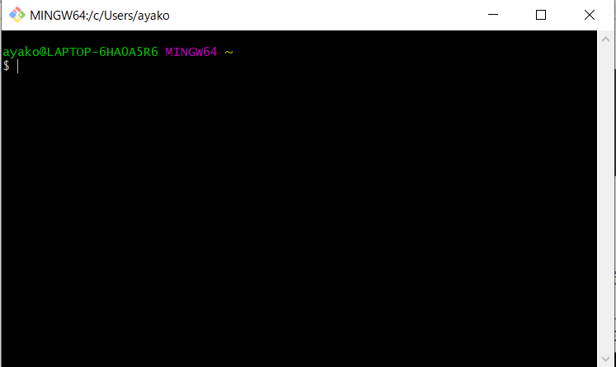 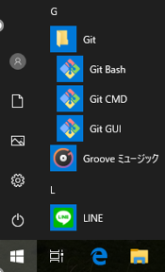 GitHub作業用PCのスタートメニューで「Git Bash」を選択する。 「Git Bash」選択後、「Git Bash」ウィンドウが表示される。 | 「Git Bash」ウィンドウが表示されることを確認する。 | □
$ cd /d/work
$ ls HinemosUtility_6.2.b_Job_JP（開発_横浜）.xlsm
HinemosUtility_6.2.b_Job_JP（開発_横浜）.xlsm
3 | ファイル格納確認 | 「Git Bash」ウィンドウにて、cdコマンドでワークディレクトリに移動をしlsコマンドで変更対象のファイルが存在することを確認する。 | 対象ファイルが表示されることを確認する。 | □
$ gid add HinemosUtility_6.2.b_Job_JP（開発_横浜）.xlsm
4 | コミット対象追加 | 「Git Bash」ウィンドウにて、git addコマンドで対象ファイルをコミット対象に追加する。 | git addコマンド実行時にエラーが表示されないことを確認する。 | □
$ git commit -m ‘2022/03/10 起動ジョブ変更対応’
$ git status
On branch XXXX
nothing to commit, working tree clean
5 | コミット | 「Git Bash」ウィンドウにて、git commitコマンドで、コミット対象をコミットする。-mオプションを使うことで、コミット時のコメントを追加することができる。 git commite後にgit statusにてコミット対象のファイルが無いことを確認する。 | git statusコマンド実行時に左記結果が表示されること(※XXXXは任意のブランチ名となる) | □
$ git remote add origin https://github.com/ISID/tsumugi-ilex-infra.git
$ git push origin master
6 | リモートレポジトリ反映 | 「Git Bash」ウィンドウにて、git remote addコマンドで、リモートレポジトリURLを別名originで登録する。任意のブランチをリモートレポジトリにコミットする。ユーザ名とパスワードが聞かれるので、それぞれを入力する。 任意のブランチ(ここではmaster)をリモートレポジトリにコミットする。ユーザ名とパスワードが聞かれるので、それぞれを入力する。 | git remote addコマンド、git pushコマンド実行時にエラーが表示されないことを確認する。 | □
$ exit
7 | Git Bash終了 | 「Git Bash」ウィンドウにて、exitコマンドでGit Bashを終了する。 | Git Bashが終了したことを確認する。 | □

